基礎設計

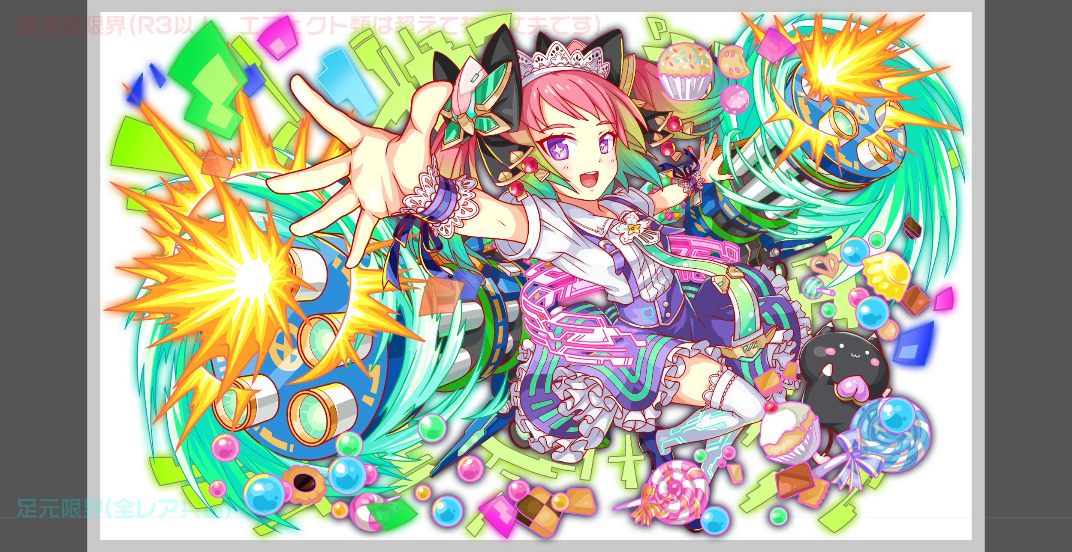
クエスト基礎設計フォーマット

 | 認識合わせ

 |  | クエストの位置づけ |  | ウィザード
 |  | クエストの存在意義 |  | 上級者の遊び場。★６まで育つユニットが手に入る。超上級者はここを周回してバグマのユニットを作る。
 |  | つまり |  | ある程度の難易度を持ちながら、周回のしやすさとのバランスを取りましょう

 | 基本情報

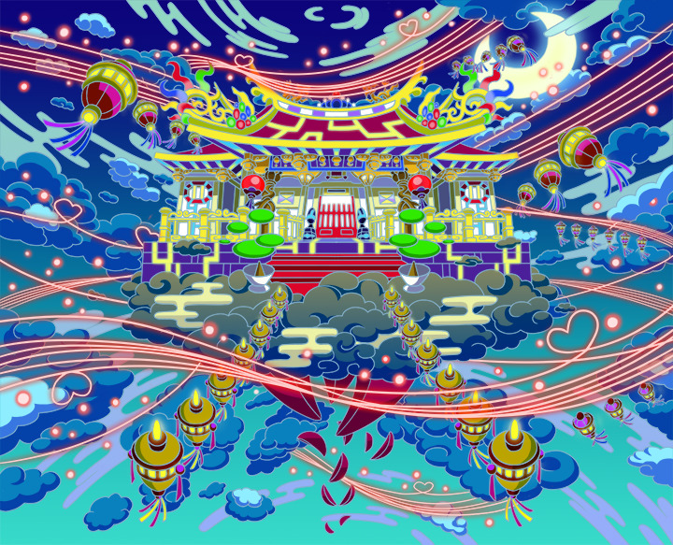
 |  | クエスト名 |  | 月下老人襲来！
 |  | 難易度 |  | 超絶級/ウィザード級
 |  | ボスキャラクター名称 |  | 月下老人
 |  | ボスキャラクター情報 |  | 黄/ゴッド/バランス

 |  | ステージギミック
 |  | エネミーギミックA |  | ランダムなパネル変換(お邪魔パネル出現) 周回時に飽きにくい要素
 |  | エネミーギミックB |  | 防御力UP
 |  | キラー
 |  | 対応できるユニット数
 |  | フロア構成要望
 |  | 実現したいユーザー体験 |  | ■初台湾先行R6ウィザード「月下老人襲来！」 ・月下老人の対策「西王娘娘」が一番活躍できるクエスト構成を目指す ・西王娘娘はスキルがランダムでCパネル8個生成+ハートパネルを赤 ・縁結びの神様という設定で所持ユニット2体を対象に攻撃or状態異常などを付与させる (unit_bothで左右を選択できるのでそれを使用。それ以外は試したが無理だった) ・クエスト構成は、Background_00_basicのものからずれないように構成する 背景の番号は947でお願いします ※日本環境では画像が表示されません
 |  | ステージギミック早見表 (2016/7/4更新) ※パーティの組み方に影響を与える戦略要素 |  | ウィルス / スリープ / スキルバインド / カウンター / 全体攻撃 / 連続攻撃 / パネル変換禁止 / 爆風軽減 / 時限式ダメージパネル / お邪魔パネル / パネルプロテクト / 暗闇 / {赤・青・黄・緑・ハート}無効 / {赤・青・黄・緑・ハート}ドロップDOWN / タップ数変更 / チェーン数変更 / {ヒューマン / アニマル / マシン / ドラゴン / ゴッド / unknown}キラー / {ヒューマン / アニマル / マシン / ドラゴン / ゴッド / unknown}限定 /

 |  | クリア報酬 |  | ポリゴン 1個

 |  | 補足 |  | Ver 1.6で実装お願いします。

 | 活躍させたいユニット

 |  | ラベル | ユニット名 | 概要コメント
 |  | SS(Level:99) | 西王娘娘 |  |  | 緑ユニットは邪魔パネル対策が多く、防御力解除も可能なため、「クリアは娘娘でなくとも可能」「周回効率は娘娘が圧倒的に最速」となる想定です。
 |  | S(Level:99) | ベルゼブブ
 |  | S(Level:99) | 彦星
 |  | SS | ハーメルン | （SSSならチューリング）

 | フロア構成

 |  | フロア１
 |  | 登場ユニット | 攻撃力 | 概要・行動パターン
 |  | ヨシタカ speed1 | 3000 | ・開幕と死亡時にセリフ ・2ターンごとに連続攻撃 ・5ターン目に逃走
 |  | トリスタン speed1 | 3000 | ・開幕と死亡時にセリフ ・2ターンごとにクリティカル ・5ターン目に逃走

 |  | フロア2
 |  | 登場ユニット | 攻撃力 | 概要・行動パターン
 |  | ヨシタカ speed1 | 3000 | ・開幕セリフ ・全体攻撃と連続攻撃を繰り返す ・HP30%以下で1ターン暗闇 | フロア1のヨシタカが赤い糸を辿って来たため、再登場します。
 |  | ゆらら speed1 | 3000 | ・2ターンごとに全体赤キラー（赤統一PTは即死級） ・HP30%以下で3ターン赤パネル無効

 |  | フロア3
 |  | 登場ユニット | 攻撃力 | 概要・行動パターン
 |  | トリスタン speed1 | 3000 | ・開幕 防御力UP(3000程度) ・40％の確率でクリティカル ・HP50％以下で予告↓ ・HP50％以下でハートパネル吸収攻撃 | フロア1のトリスタンが赤い糸を辿って来たため、再登場します。
 |  | 沢庵 speed2 | 6000 | ・開幕 攻撃力UP「小僧、問答の時間だ！」 ・2ターンごとに時限式ダメージパネル3つ出現(残りカウント3) ＋単体ダメージ ・50％の確率で全体攻撃

 |  | フロア4
 |  | 登場ユニット | 攻撃力 | 概要・行動パターン
 |  | タマモ speed2 | 4000 | ・開幕 ランダムに黄パネル5個出現 ・中確率で黄パネル2個出現＋単体攻撃
 |  | テマリ speed2 | 4000 | ・開幕 3ターンスピードアップ ・中確率で2連続攻撃 ・HP50％以下で全体防御力UP(2000程度)

 |  | フロア5
 |  | 登場ユニット | 攻撃力 | 概要・行動パターン
 |  | 月下老人(1)speed1 | 7500 | ・開幕 防御力UP(3000程度)＋状態異常耐性 毎ターン下記スキルを抽選して必ずどれか行う ・お邪魔パネル6個生成＋ダメージ ・お邪魔パネル5個生成＋ダメージ ・赤パネルとお邪魔パネル3個ずつ生成＋ダメージ ・赤パネル2個生成＋ダメージ 元ネタの寺院で行なわれている、赤い木片を使ったおみくじをイメージしたスキルです。 | スキルの当たり外れはセリフで明示します
 |  | 月下老人(2)speed1 | 7500 | ・開幕 状態異常耐性 ＋ランダムでお邪魔パネル大量発生(8個以上) ・50％の確率でユニット2体に攻撃 ※2ユニットにのみ対象にした攻撃を実現するため [effect:damage_anti_abnormal, target:unit_both〜] で実装(本クエで付与されないキラーを対象にする) ・50％の確率で全体攻撃 ・3ターンごとに、ユニット2体に1ターンスキルバインド ・HP50%以下で3ターン防御力UP(5000程度)
 |  | 月下老人(3)speed1 | 7500 | ・開幕 状態異常耐性 ＋ランダムでお邪魔パネル大量発生(8個以上) ・50％の確率でユニット2体に攻撃 ※2ユニットにのみ対象にした攻撃を実現するため [effect:damage_anti_abnormal, target:unit_both〜] で実装(本クエで付与されないキラーを対象にする) ・30％の確率でクリティカル ・HP30%以下でお邪魔パネル吸収攻撃 | お邪魔パネル吸収攻撃のトリガーを30％に変更

